Sheet1
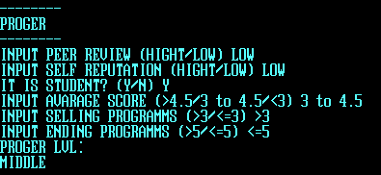
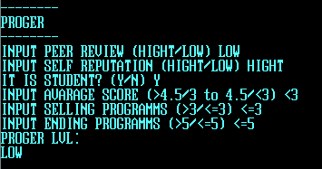
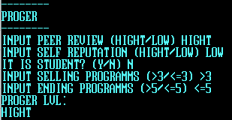
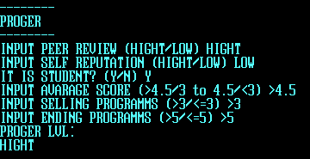
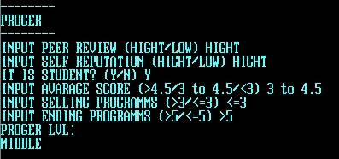
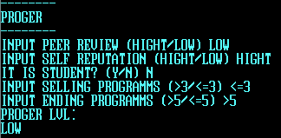
Самооценка | Оценка Коллег | Репутация | Кол-во законч. пр. | Кол-во прод. пр. | Результат работы
высокая | высокая | высокая | >5 | >3 | высокий
низкая | высокая | высокая | <=5 | >3 | высокий
низкая | низкая | низкая | <=5 | <=3 | низкий
высокая | низкая | низкая | >5 | <=3 | низкий

Cтудент | Ср. Бал | Квалиф. | Квалиф. | Результат работы | Опыт
нет |  | не студент | сильный | высокий | большой
да | >4.5 | сильный | cредний | высокий | большой
да | от 3 до 4.5 | средний | сильный | низкий | средний
жа | <3 | слабый | слабый | высокий | средний
 |  |  | не студент | высокий | средний
 |  |  | средний | слабый | маленький
 |  |  | слабый | слабый | маленький
 |  |  | не студент | слабый | маленький

 |  |  | Опыт | Репутация | Уровень
 |  |  | большой | высокая | высокий
 |  |  | средний | высокая | высокий
 |  |  | большой | низкая | средний
 |  |  | маленький | высокая | средний
 |  |  | маленький | низкая | низкий
 |  |  | средний | низкая | низкий

